Aide
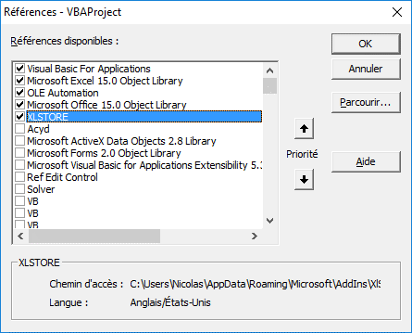
Code aide xlstore
Entête | Le problème | Le calcul d'évaluation du plateau | L'évaluation d'un individu | Le code de l'algorithme génétique
Icone
Texte | Il s'agit de placer 8 reines sur un échiquier de telle façon qu'il n'y en ait jamais plus d'une sur une ligne / colonne / diagonale. Ici chaque reine est placée suivant un numéro en partant du principe que la reine 1 va dans la colonne 1... | Chaque reine est comptée 1. Le tableau à côté de l'échiquier fait les dénombrements pour toutes les lignes colonnes et diagonales. On fait le total de tous les dénombrements >= 2. Ce total est multiplié par -1 pour avoir une fonction à maximiser. | Chaque solution potentielle est codée donc par un texte de 8 caractères où chaque caractère correspond à la ligne où l'on doit placer la ième reine. Ce texte est placé dans la cellule orange nommée "ind", les formules affichent le plateau et le tableau de comptages en déduit le résultat. Cela simplifie le code vba de la fonction d'évaluation : Function evaluation(ByVal individu) Range("ind").Value = individu evaluation = Range("resultat").Value End Function | Ce programme nécessite l'installation du complément xlstore.xlam et vous devez y faire référence en vba via le menu outils/références. Le code vba est assez court. Notez le nom de la procédure d'évaluation qui contient le nom du fichier. Cela demandera une modification si vous faites un enregistrer sous. Sub problème_reines() Dim ag As XLSTORE.Algorithme_genetique Set ag = XLSTORE.New_Algorithme_genetique ag.initialise_parametres "n_reines.xlsm!evaluation", 8, 30, 15, 10, 26, 2, "12345678" ag.Initialise_Population ag.Boucle_avec_nombre_de_generations_defini Range("ind").Value = ag.Population(1, 2) End Sub
Labels1 |  |  |  | Site pour télécharger le fichier
Labels2
Labels3
Labels4
Labels5
Type 1 |  |  |  | lien aide
Type 2
Type 3
Type 4
Type 5
Code Aide liée 1 |  |  |  | http://excel-store.fr
Code Aide liée 2
Code Aide liée 3
Code Aide liée 4
Code Aide liée 5
Affichage modal | Non | Non | Non | Non
Autorisation croix rouge pour fermer | Oui | Oui | Oui | Oui
Bouton 1 | Premier | Premier | Premier | Premier
Bouton 2 | précédent | précédent | précédent | précédent
Bouton 3 | Fermer | Fermer | Fermer | Fermer
Bouton 4 | Suivant | Suivant | Suivant | Suivant
Bouton 5 | Dernier | Dernier | Dernier | Dernier
Zone saisie texte | Non | Non | Non | Non
Afficher l'image | Oui | Oui | Oui | Oui
Image ou adresse image | 8_reines!$G$4:$O$12 | 8_reines!$Q$2:$T$21 | 8_reines!$G$8:$O$14 | Feuil2!$A$44:$A$61
Mots clés
Bouton | croix
Choix 1 | FALSE
Choix 2 | FALSE
Choix 3 | FALSE
Choix 4 | FALSE
Choix 5 | FALSE
Colonne | 5
Répertoire aide

Modèle fichier html
Texte entré

